TOMMY OUTLET US方形挂牌
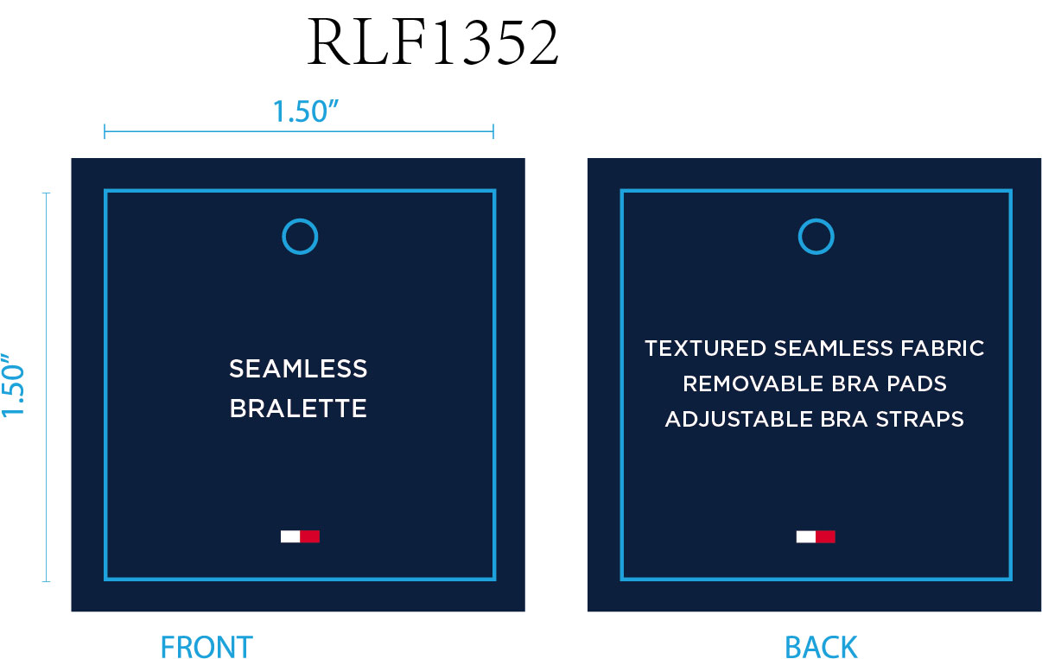
生产单号 | 款号 | 品名 | 颜色名字 | MOVEX COLOR NAME | 颜色代码 | 衣服颜色 | 方形挂牌订量 |  |  |  |  | 小计
 |  |  |  |  |  |  | XS | S | M | L | XL
1250247 | RLF1352 | SEAMLESS MINI CABLE KNIT BRALETTE | BLACK | BLACK | 700 | 黑色麻花 | 150 | 650 | 880 | 540 | 240 | 2460
 |  |  | WINTER BLOOM | WINTER BLOOM | 705 | 紫红麻花 | 120 | 510 | 680 | 420 | 190 | 1920
 |  |  | LEGION BLUE | LEGION BLUE | 703 | 军团蓝麻花 | 80 | 300 | 390 | 250 | 120 | 1140
1250265 |  |  | HEATHER GREY | HEATHER GREY | 701 | 麻灰麻花 | 140 | 600 | 810 | 500 | 220 | 2270
 |  |  |  |  |  |  |  |  | 小计 |  |  | 7790

HOUSE DC 方形挂牌
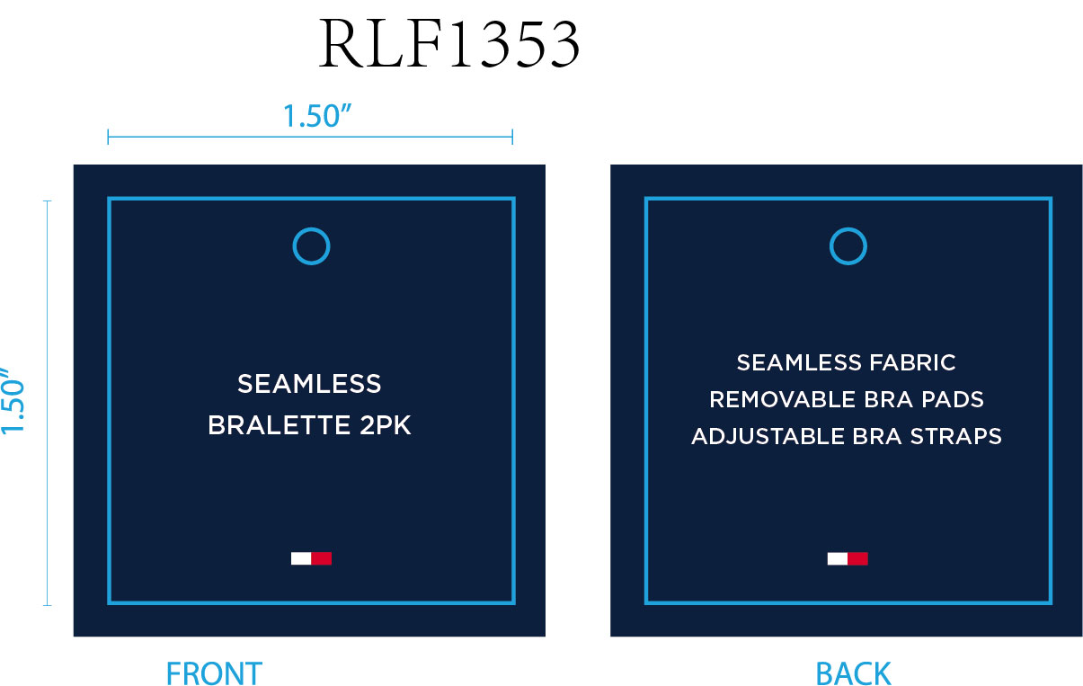
生产单号 | STYLE NUMBER | 品名 | 颜色名称 | 缩写 | 颜色代码 | 衣服颜色 | 尺码 | 方形挂牌订量
1250232 | RLF1353 | 2PK SEAMLESS MINI CABLE KNIT BRALETTE | WINTER BLOOM/BLACK | WINTERBLOOM/BK | 750 | 紫红麻花 | S | 380
 |  |  |  |  |  |  | M | 550
 |  |  |  |  |  |  | L | 210
 |  |  |  |  |  | 黑色 | S | 0
 |  |  |  |  |  |  | M | 0
 |  |  |  |  |  |  | L | 0
 |  |  | LEGION BLUE/HEATHER GREY | LEGION BLUE/HG | 751 | 军团蓝麻花 | S | 660
 |  |  |  |  |  |  | M | 970
 |  |  |  |  |  |  | L | 350
 |  |  |  |  |  | 麻灰 | S | 0
 |  |  |  |  |  |  | M | 0
 |  |  |  |  |  |  | L | 0
 |  |  |  |  | 小计 |  | 3120

